상품제안서
간지스 스퀘어 2024 날짜형 양장 다이어리 25절 | 상품코드: F20549

 |  |  |  |  |  |  | 02-412-0044 | www.easy1.co.kr
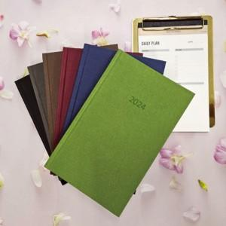

【상세/제작정보】 | 상단 중앙 2024 기본으로 각인 되어 있습니다.

【인쇄/포장옵션】 | 불박, 금박, 은박 / OPP(비닐)

【공급단가】 | 수량 | 100~ | 300~ | 500~ | 1,000~ | 3,000~
*VAT별도 | 단가 | 7,450원 | 6,500원 | 6,250원 | 6,000원 | 5,850원

【상품 URL】 | https://easy1.co.kr:443/src/goods_detail.php?gdno=20549

